Valor de Mercado
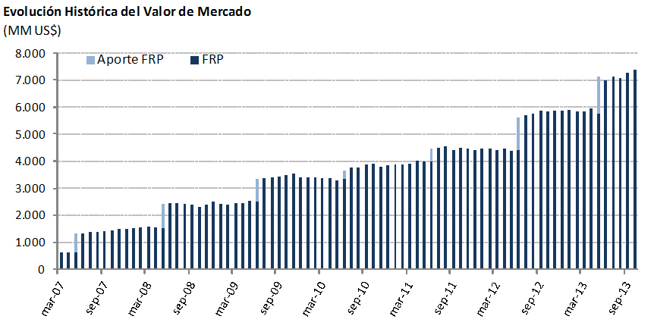
Variación del Valor de | 2007 | 2008 | 2009 | 2010 | 2011 | 2012 | 2013 |  |  |  | Desde el Inicio
Mercado (MM US$) |  |  |  |  |  |  | T1 | T2 | T3 | Octubre
Valor de Mercado Inicial(1) | 604.63 | 1,466.35 | 2,506.76 | 3,420.83 | 3,836.70 | 4,405.60 | 5,883.25 | 5,844.92 | 7,006.39 | 7,273.14 | 0.00
Aportes | 736.35 | 909.07 | 836.71 | 337.30 | 443.32 | 1,197.37 | 0.00 | 1,376.75 | 0.00 | 0.00 | 6,441.41
Retiros | 0.00 | 0.00 | 0.00 | 0.00 | 0.00 | 0.00 | 0.00 | 0.00 | 0.00 | 0.00 | 0.00
Interés Devengado | 45.62 | 71.25 | 71.86 | 70.23 | 75.20 | 130.65 | 35.54 | 43.60 | 48.51 | 14.58 | 607.04
Ganancias (pérdidas) de capital | 79.79 | 60.42 | 5.85 | 8.74 | 50.81 | 150.87 | -73.30 | -256.51 | 219.07 | 91.15 | 336.97
Costos de Adm., Custodia y Otros(2) | -0.04 | -0.33 | -0.35 | -0.41 | -0.43 | -1.23 | -0.57 | -2.36 | -0.84 | -0.12 | -6.67
Valor de Mercado Final | 1,466.35 | 2,506.76 | 3,420.83 | 3,836.70 | 4,405.60 | 5,883.25 | 5,844.92 | 7,006.39 | 7,273.14 | 7,378.75 | 7,378.75
(1)La creación del FRP se realizó el 28 de diciembre de 2006, con un aporte incial de US$604,5 millones.
(2) Durante el mes de septiembre de 2013 se realizó un ajuste contable por US$48.470,0 el cual fue reversado por la misma cantidad en el mes de octubre siguiente. (3) Incluye costos asociados a asesorías y otros.

Por Clase de Activo | 2007 | 2008 | 2009 | 2010 | 2011 | 2012 (1) | 2013
(MM US$) |  |  |  |  |  |  | T1 | T2 | T3 | Octubre
Mercado Monetario | 439.54 | 736.05 | 1,018.55 | 1,142.37 | 1,311.07 | - | - | - | - | -
Bonos Soberanos y otros activos relacionados (2) | 974.69 | 1,686.93 | 2,280.42 | 2,559.90 | 2,940.06 | 2,703.67 | 2,661.92 | 3,406.30 | 3,476.16 | 3,498.18
Bonos Indexados a Inflación | 52.13 | 83.79 | 121.86 | 134.42 | 154.47 | 1,029.31 | 983.53 | 1,155.98 | 1,227.82 | 1,246.28
Bonos Corporativos | - | - | - | - | - | 1,198.96 | 1,183.97 | 1,397.06 | 1,437.00 | 1,456.62
Acciones | - | - | - | - | - | 951.31 | 1,015.49 | 1,047.06 | 1,132.15 | 1,177.66
Valor de Mercado | 1,466.35 | 2,506.76 | 3,420.83 | 3,836.70 | 4,405.60 | 5,883.25 | 5,844.92 | 7,006.39 | 7,273.14 | 7,378.75
(1) Entre el 1° de enero y mediados de marzo se implementó la nueva política de inversión que considera las siguientes clases de activos: bonos soberanos y otros activos relacionados, bonos indexados a inflación, bonos corporativos y acciones.
(2) En enero se inició la inversión en otros activos relacionados.

Por Tipo de Riesgo (1) | 2007 | 2008 | 2009 | 2010 | 2011 | 2012 | 2013
(MM US$) |  |  |  |  |  |  | T1 | T2 | T3 | Octubre
Soberano y otros activos relacionados | 1,026.81 | 2,102.55 | 2,689.79 | 3,024.63 | 3,652.58 | 3,713.54 | 3,643.15 | 4,557.80 | 4,674.66 | 4,734.88
Bancario | 439.54 | 404.21 | 731.04 | 812.06 | 753.02 | 37.11 | 16.74 | 26.16 | 42.95 | 25.40
Bonos Corporativos | - | - | - | - | - | 1,186.74 | 1,177.51 | 1,380.63 | 1,426.88 | 1,446.05
Acciones | - | - | - | - | - | 945.87 | 1,007.52 | 1,041.81 | 1,128.64 | 1,172.41
Valor de Mercado | 1,466.35 | 2,506.76 | 3,420.83 | 3,836.70 | 4,405.60 | 5,883.25 | 5,844.92 | 7,006.39 | 7,273.14 | 7,378.75
(1) En este cuadro los valores reportados pueden diferir del resto del informe dado que los depósitos a plazo y efectivo asociados a cada clase de activo son informados como riesgo bancario.

